総括表
普通徴収切替理由書 （兼 仕切紙） |  |  |  |  |  |  |  | 給 与 支 払 報 告 書（総括表） |  | 特－ |  | 指 定 番 号

 |  |  |  |  |  |  |  | あわら市提出用 令和 年 月 日 提出 |  | 普－

 | 市町村名 | あわら市 | 指定番号 |  |  |  | これより下は普通徴収となります | 給与支払者の 個人番号又は 法人番号 |  |  | 右詰 記載 | 事 業 種 目 |  |  | あ わ ら 市

理由ごとに人数をご記入ください
 | 符号 | 普通徴収切替理由 |  | 人数
 | 普Ａ | 普Ｂ～普Ｇ以外の従業員が２人以下 ※従業員全員が普通徴収対象の場合のみ該当 |  |  |  |  |  | 給与の支払期間 | 令和 ７ 年 １ 月分 から １２ 月分 まで
 |  |  |  |  | 人 |  |  | フ リ ガ ナ |  |  |  | 受 給 者 総 人 員 |  | 人
 | 普Ｂ | 他の事業所で特別徴収を行っている ※乙欄適用者を含む
 |  |  |  |  | 人 |  |  | 給与支払者の 名称又は氏名
 | 普Ｃ | 給与が少なく税額が引けない （例：年間の給与支払額が103万円以下） |  |  |  |  |  |  |  |  |  | あわら市への報告人員
 |  |  |  |  | 人
 | 普Ｄ | 給与の支払いが不定期 （例：給与の支払いが毎月でない） |  |  |  |  |  | 上記の所在地 | 〒 |  |  | 内 訳 | 特別徴収 対 象 者 （給与天引） | 人
 |  |  |  |  | 人
 | 普Ｅ | 個人事業主の事業専従者
 |  |  |  |  | 人 |  |  | 給与支払者が法人である場合の代表者の氏名
 | 普Ｆ | 退職者、休職者又は退職予定者 （退職予定の場合は５月末日まで） |  |  |  |  |  |  |  |  |  |  | 普通徴収 対 象 者 (個人納付) | 人
 |  |  |  |  | 人 |  |  | 担 当 者 連 絡 先 | 所属 氏名 （ ） - 内線
 | 普Ｇ | １年未満の契約社員
 |  |  |  |  | 人
 | 合計 |  |  | 0 |  | 総括表の普通徴収対象者の人数と一致します。 |  | 会計事務所等の名称 及び電話番号 | 会計事務所等からの提出の場合はこちら |  |  | 合 計 人
 |  |  |  |  | 人
 |  |  |  |  |  |  |  |  |  | 納 入 書 及び各種様式 |  | 要 ・ 不要

受 付 印
提
市処理欄
 | １．普通徴収とする場合は、個人別明細書の摘要欄に、該当する符号（「普Ｆ」など） を記入ください。 ２．この普通徴収切替理由書の提出がない場合は、原則どおり特別徴収対象者となりま す。 ３．１人の方に対し複数の理由が該当する場合は、理由を１つだけ選択ください。

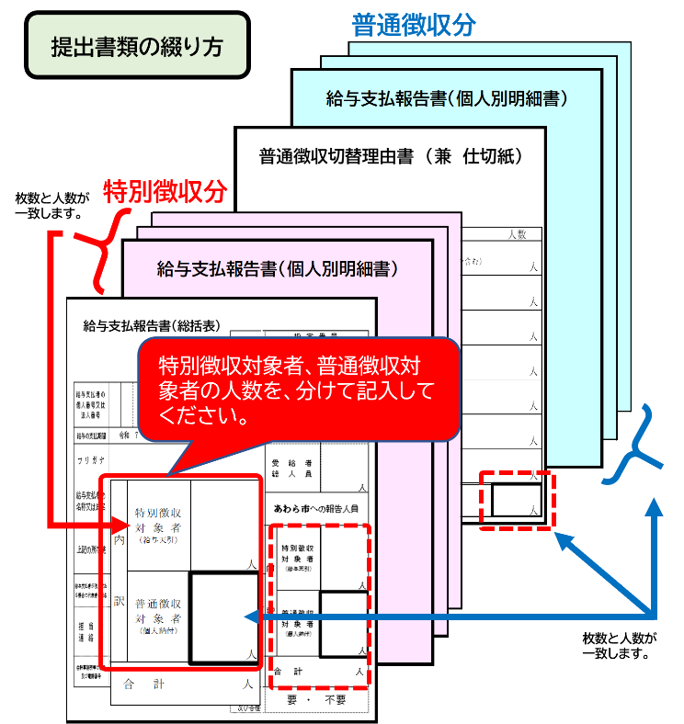
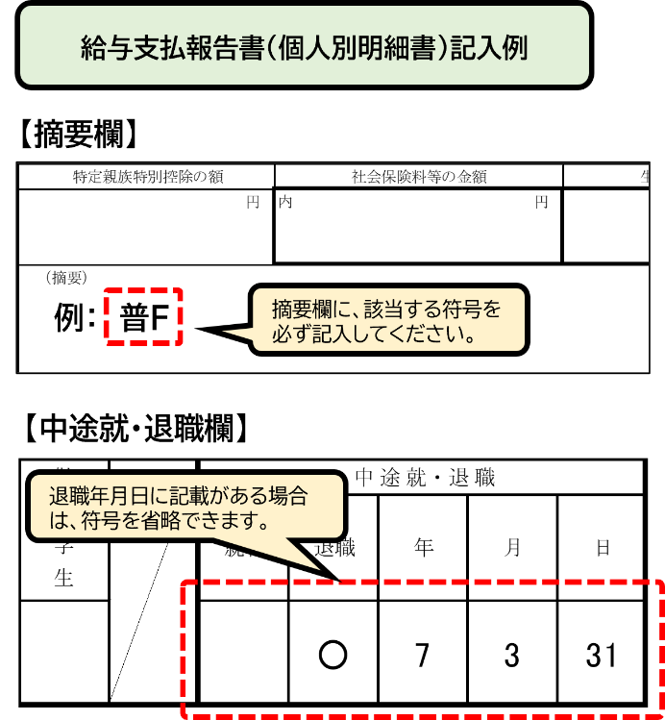
太線の右端で切り取ってご使用ください

 |  |  |  |  |  |  |  | 令和８年度給与支払報告書の提出について

 |  |  |  |  |  |  |  | 令和８年度の給与支払報告書を、下記の事項に注意してご提出くださいますようお願いいたします。
 |  |  |  |  |  |  |  | 提出期限：令和８年２月２日（月）

 |  |  |  |  |  |  |  | ◆令和７年１月１日から12月31日の間に給与の支払いを受け、令和８年１月１日にあわら市に住所がある全ての給 与受給者分を提出ください。給与受給者にはアルバイトや役員等も含まれます。その他、退職者・休職者及び個 人で確定申告される方の分もご提出ください。 ◆給与支払報告書提出の際は、左の普通徴収切替理由書（兼 仕切紙）の記載事項にもご注意のうえ、ご準備いた だきますようお願いいたします。 ◆この給与支払報告書（総括表）に印字されている内容に変更がある場合は、「所在地・名称変更届出書」を提出 ください。給与支払報告書（総括表）に加筆いただいても変更できませんのでご注意ください。 ◆前職分給与を合算している場合は、摘要欄に前職の事業所名と住所、給与支払額、社会保険料、源泉徴収税額、 退職日を記入ください。 ◆電子申告やインターネットバンキングをご利用のため納入書や特別徴収事務関係様式が不要な場合は、上記枠内 の納入書不要の箇所に○をつけてください。〇がない場合は、不要として取り扱います。

